1
CyD - FR026
v.01
Coorporación Food Retail
Formato de Descripción de Puesto (DP)
ASISTENTE DE GERENCIA

2022

I. INFORMACIÓN GENERAL

Título del Puesto |  | Asistente de Productividad y Data Analytics

Dirección |  | Dirección de Operaciones

Gerencia |  | Operaciones

Área |  | Operaciones

Dependencia Jerárquica |  | Jefe de Productividad y Data Analytics

II. MISIÓN

Dirección | Indica la razón del ser de la Dirección en la organización. Responde a la pregunta ¿Cuál es el objetivo principal de la Dirección en Supermercados Peruanos?:
 | Aterrizar la estrategia de negocio de la empresa en las tiendas de Supermercados Peruanos, con el fin de lograr el mayor número de ventas y la satisfacción máxima del consumidor.

Puesto | Indica la razón del ser del puesto en la organización, respondiendo a la pregunta ¿Para qué está el puesto en la organización? (Colocar primero la acción, luego la guía de acción y finalmente el resultado a lograr):
 | Aterrizar la estrategia de negocio de la empresa en las tiendas de Supermercados Peruanos, con el fin de lograr el mayor número de ventas y la satisfacción máxima del consumidor.

III. RESPONSABILIDAD

Acciones ¿Qué hace?: Explica como logras cumplir la misión |  |  | % utilizado del tiempo
Administrar y resolver incidencias del sistema coordinando con el proveedor |  |  | 45%
Gestionar, extraer, actualizar y analizar bases de datos operativas |  |  | 15%
Desarrollar, mantener y optimizar dashboards, reportes e indicadores en Power BI |  |  | 15%
Diseñar e implementar automatizaciones y proyectos de mejora que incrementen la productividad |  |  | 15%
Elaborar planes de acción y participar en visitas, reuniones y capacitaciones |  |  | 10%

Codigos de color
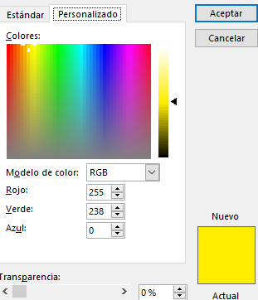
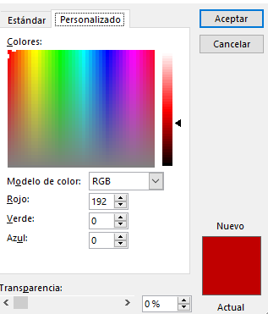
Codigos de color: Amarillo | Codigos de color: Rojo

